关系图
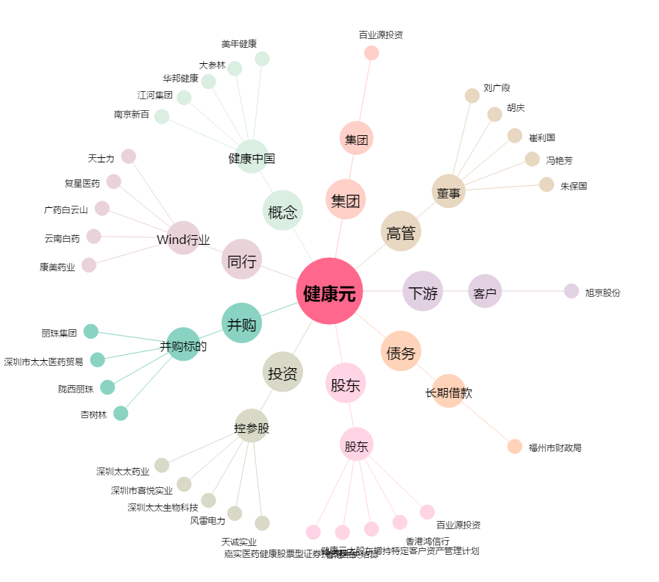
健康元[600380.SH] - 关系概览图

